Capital Social y recursos
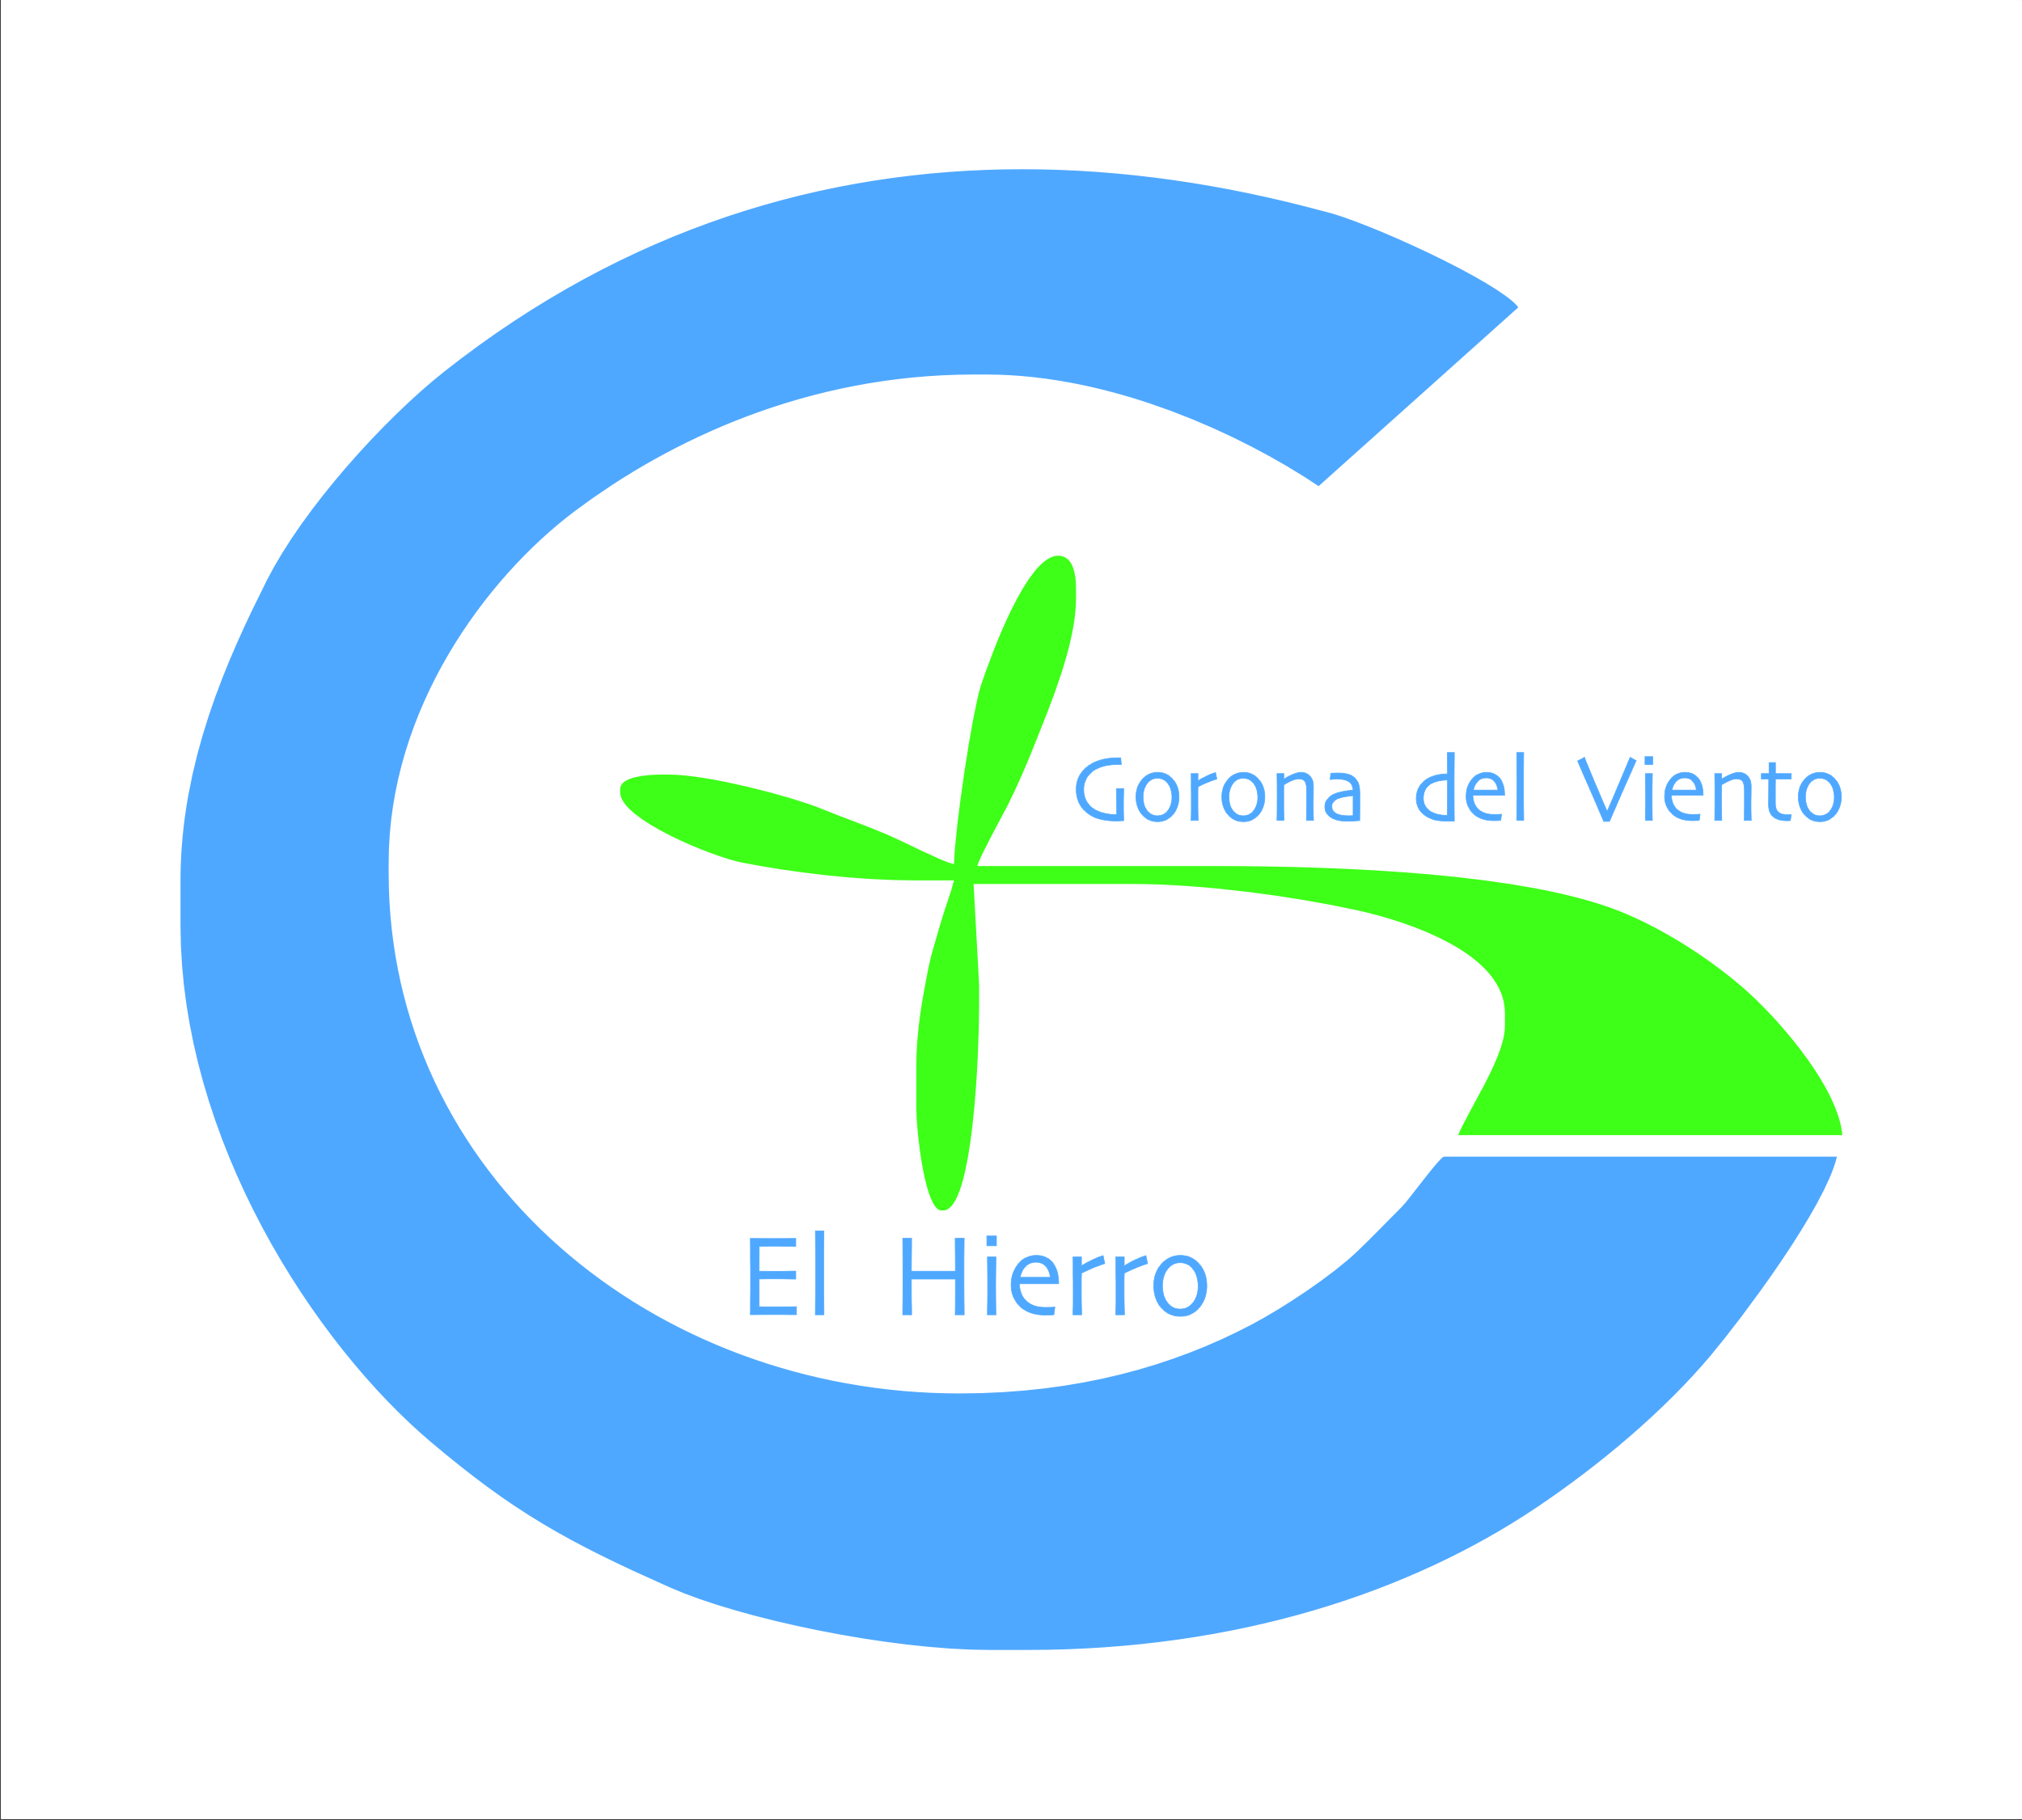

GORONA DEL VIENTO EL HIERRO, S.A.

CAPITAL SOCIAL, DOTACIÓN FUNDACIONAL O PARTICIPACION Y RECURSOS QUE FINANCIAN SUS ACTIVIDADES

Accionista |  | Porcentaje de participación | Valor (€) | Nº acciones
Excmo. Cabildo Insular de El Hierro |  | 65.82% | 20,361,988.00 | 598,882
Unión Eléctrica de Canarias Generación, S.A. |  | 23.21% | 7,181,038.00 | 211,207
Instituto Tecnológico de Canarias, S.A. |  | 7.74% | 2,393,702.00 | 70,403
Gobierno de Canarias |  | 3.23% | 1,000,008.00 | 29,412
 |  | 100% | 30,936,736.00 | 909,904

Accionista | Documento notarial | Acciones (ambas inclusive) | Valor (€) | Capital escriturado

Excmo. Cabildo Insular de El Hierro | Escritura de Constitución Nº 1216 13/12/2004 | Acciones de la Nº 1 a la 1.080 | 36,720.00 | 36,720.00
Instituto Tecnológico de Canarias, S.A. |  | Acciones de la Nº 1.081 a la 1.260 | 6,120.00 | 42,840.00
Unión Eléctrica de Canarias Generación, S.A. |  | Acciones de la Nº 1.261 a la 1.800 | 18,360.00 | 61,200.00

Excmo. Cabildo Insular de El Hierro | Escritura de aumento de capital social y modificación de estatutos sociales Nº 197 10/09/2008 | Acciones de la Nº 1.801 a la 126.799 | 14,325,254.00 | 14,386,454.00
 |  | Acciones de la Nº 250.826 a la 368.472
 |  | Acciones de la Nº 446.905 a la 625.589
Unión Eléctrica de Canarias Generación, S.A. | Escritura de aumento de capital social y modificación de estatutos sociales Nº 197 10/09/2008 | Acciones de la Nº 126.800 a la 219.818 | 7,162,678.00 | 21,549,132.00
 |  | Acciones de la Nº 368.473 a la 427.296
 |  | Acciones de la Nº 625.590 a la 684.413
Instituto Tecnológico de Canarias, S.A. | Escritura de aumento de capital social y modificación de estatutos sociales Nº 197 10/09/2008 | Acciones de la Nº 219.819 a la 250.825 | 2,387,582.00 | 23,936,714.00
 |  | Acciones de la Nº 427.297 a la 446.904
 |  | Acciones de la Nº 684.414 a la 704.021

Excmo. Cabildo Insular de El Hierro | Escritura de ejecución de aumento de capital social Nº 15 13/01/2015 | Acciones de la Nº 704.022 a la 792.257 | 3,000,024.00 | 26,936,738.00
Excmo. Cabildo Insular de El Hierro | Aportación 2016 | Acciones de la Nº 792.258 a la 880.492 | 2,999,990.00 | 29,936,728.00
Gobierno de Canarias | Escritura de ejecución de aumento de capital social Nº 15 13/01/2015 | Acciones de la Nº 880.493 a la 909.904 | 1,000,008.00 | 30,936,736.00

Actualizado 31/03/2022

